CARATULA
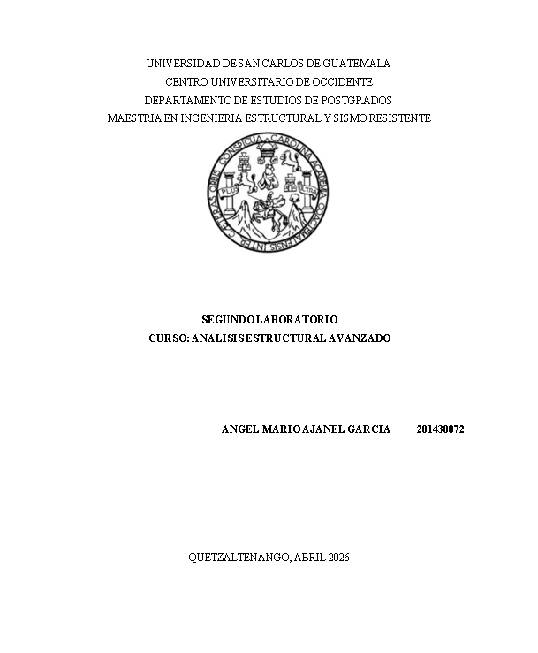

GDL
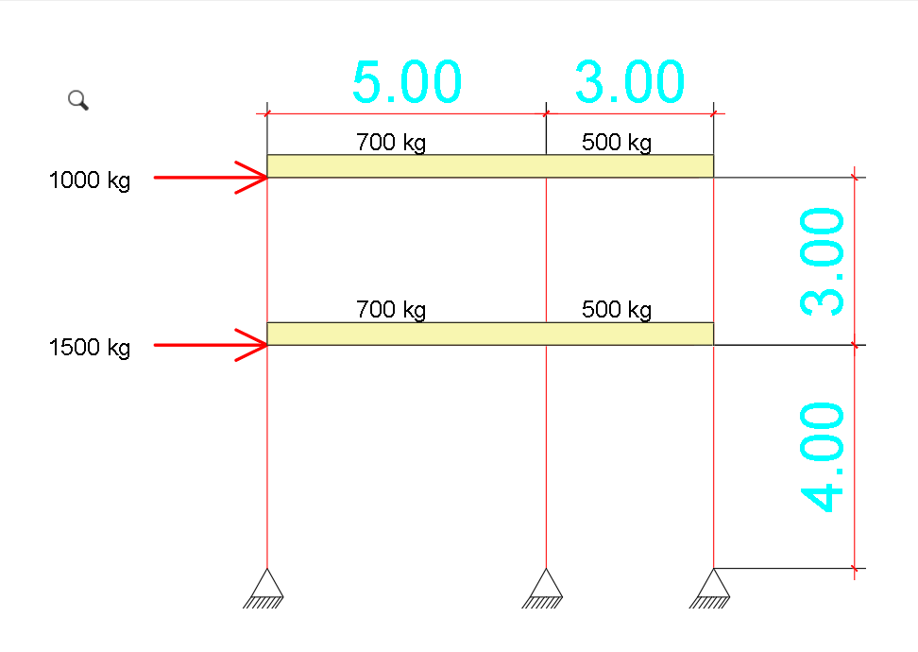
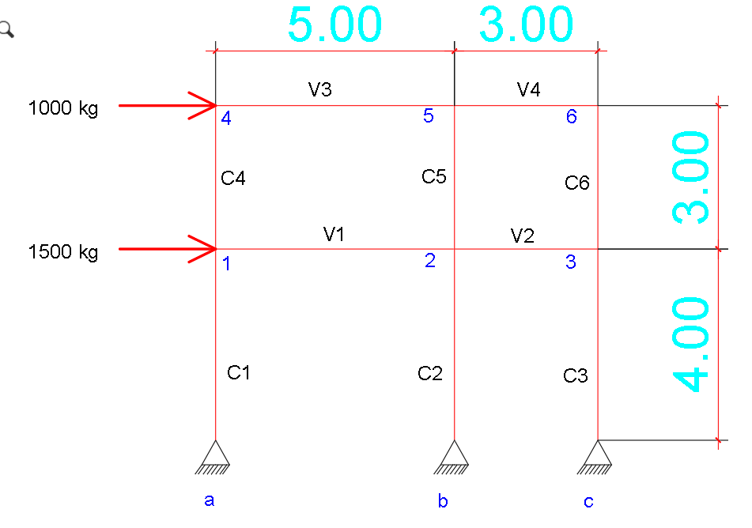

Hoja1
EJEMPLO DE ANALISIS MATRICIAL DE UN MARCO VIGA COLUMNA BIDIMENCIONALS

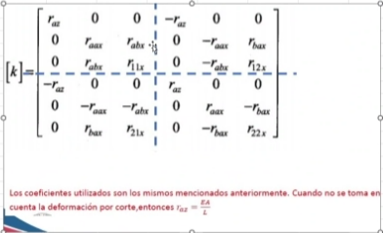
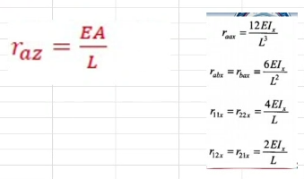
ELEMENTO 1, COLUMNA

 | A | 625 | cm2
 | I | 32552.08 | I
 | L | 400 | m
 | E | 218819.79 | E

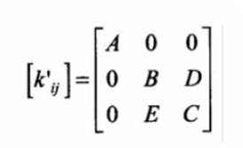
COEFICIENTES
raz | 341905.92
raax | 1335.5699
rabx=rbax | 267113.9741
r11x=r22x | 71230393.10
r12x=r21x | 35615196.55

MATRIZ DE RIGIDEZ LOCAL DEL ELEMENTO 1

K1 | 1x | 1z | ϴ1 | ax | az | ϴa
1x | 341905.9 | 0.0 | 0.0 | -341905.9 | 0.0 | 0.0
1z | 0.0 | 1335.6 | 267114.0 | 0.0 | -1335.6 | 267114.0
ϴ1 | 0.0 | 267114.0 | 71230393.1 | 0.0 | -267114.0 | 35615196.5
ax | -341905.9 | 0.0 | 0.0 | 341905.9 | 0.0 | 0.0
az | 0.0 | -1335.6 | -267114.0 | 0.0 | 1335.6 | -267114.0
ϴa | 0.0 | 267114.0 | 35615196.5 | 0.0 | -267114.0 | 71230393.1

MATRIZ DE RIGIDEZ GLOBAL DEL ELEMENTO 1

ϴ | 90 |  | A: | 341905.9 | A: | -341905.9 | A: | -341905.9 | A: | 341905.9
senϴ | 1 |  | B: | 1335.6 | B: | -1335.6 | B: | -1335.6 | B: | 1335.6
cosϴ | 0 |  | C: | 71230393.1 | C: | 35615196.5 | C: | 35615196.5 | C: | 71230393.1
 |  |  | D: | 267114.0 | D: | 267114.0 | D: | -267114.0 | D: | -267114.0
 |  |  | E: | 267114.0 | E: | -267114.0 | E: | 267114.0 | E: | -267114.0

K1 | 1x | 1z | ϴ1 | ax | az | ϴa
1x | 1335.570 | 0.000 | 267113.974 | 0 | 0 | 0
1z | 0.000 | 341905.922 | 0.000 | 0 | 0 | 0
ϴ1 | 267113.974 | 0.000 | 71230393.1 | 0 | 0 | 0
ax | 0 | 0 | 0 | 0 | 0 | 0
az | 0 | 0 | 0 | 0 | 0 | 0
ϴa | 0 | 0 | 0 | 0 | 0 | 0

k1 | 1x | 1z | ϴ1 | 2x | 2z | ϴ2 | 3x | 3z | ϴ3 | 4x | 4z | ϴ4 | 5x | 5z | ϴ5 | 6x | 6z | ϴ6 | ax | az | ϴa | bx | bz | ϴb | cx | cz | ϴc
1x | 1335.5698706 | 2.0862462027E-11 | 267113.97411 | 0 | 0 | 0 | 0 | 0 | 0 | 0 | 0 | 0 | 0 | 0 | 0 | 0 | 0 | 0 | 0 | 0 | 0 | 0 | 0 | 0 | 0 | 0 | 0
1z | 2.0862462027E-11 | 341905.92188 | -1.6362713633E-11 | 0 | 0 | 0 | 0 | 0 | 0 | 0 | 0 | 0 | 0 | 0 | 0 | 0 | 0 | 0 | 0 | 0 | 0 | 0 | 0 | 0 | 0 | 0 | 0
ϴ1 | 267113.97411 | -1.6362713633E-11 | 71230393.097 | 0 | 0 | 0 | 0 | 0 | 0 | 0 | 0 | 0 | 0 | 0 | 0 | 0 | 0 | 0 | 0 | 0 | 0 | 0 | 0 | 0 | 0 | 0 | 0
2x | 0 | 0 | 0 | 0 | 0 | 0 | 0 | 0 | 0 | 0 | 0 | 0 | 0 | 0 | 0 | 0 | 0 | 0 | 0 | 0 | 0 | 0 | 0 | 0 | 0 | 0 | 0
2z | 0 | 0 | 0 | 0 | 0 | 0 | 0 | 0 | 0 | 0 | 0 | 0 | 0 | 0 | 0 | 0 | 0 | 0 | 0 | 0 | 0 | 0 | 0 | 0 | 0 | 0 | 0
ϴ2 | 0 | 0 | 0 | 0 | 0 | 0 | 0 | 0 | 0 | 0 | 0 | 0 | 0 | 0 | 0 | 0 | 0 | 0 | 0 | 0 | 0 | 0 | 0 | 0 | 0 | 0 | 0
3x | 0 | 0 | 0 | 0 | 0 | 0 | 0 | 0 | 0 | 0 | 0 | 0 | 0 | 0 | 0 | 0 | 0 | 0 | 0 | 0 | 0 | 0 | 0 | 0 | 0 | 0 | 0
3z | 0 | 0 | 0 | 0 | 0 | 0 | 0 | 0 | 0 | 0 | 0 | 0 | 0 | 0 | 0 | 0 | 0 | 0 | 0 | 0 | 0 | 0 | 0 | 0 | 0 | 0 | 0
ϴ3 | 0 | 0 | 0 | 0 | 0 | 0 | 0 | 0 | 0 | 0 | 0 | 0 | 0 | 0 | 0 | 0 | 0 | 0 | 0 | 0 | 0 | 0 | 0 | 0 | 0 | 0 | 0
4x | 0 | 0 | 0 | 0 | 0 | 0 | 0 | 0 | 0 | 0 | 0 | 0 | 0 | 0 | 0 | 0 | 0 | 0 | 0 | 0 | 0 | 0 | 0 | 0 | 0 | 0 | 0
4z | 0 | 0 | 0 | 0 | 0 | 0 | 0 | 0 | 0 | 0 | 0 | 0 | 0 | 0 | 0 | 0 | 0 | 0 | 0 | 0 | 0 | 0 | 0 | 0 | 0 | 0 | 0
ϴ4 | 0 | 0 | 0 | 0 | 0 | 0 | 0 | 0 | 0 | 0 | 0 | 0 | 0 | 0 | 0 | 0 | 0 | 0 | 0 | 0 | 0 | 0 | 0 | 0 | 0 | 0 | 0
5x | 0 | 0 | 0 | 0 | 0 | 0 | 0 | 0 | 0 | 0 | 0 | 0 | 0 | 0 | 0 | 0 | 0 | 0 | 0 | 0 | 0 | 0 | 0 | 0 | 0 | 0 | 0
5z | 0 | 0 | 0 | 0 | 0 | 0 | 0 | 0 | 0 | 0 | 0 | 0 | 0 | 0 | 0 | 0 | 0 | 0 | 0 | 0 | 0 | 0 | 0 | 0 | 0 | 0 | 0
ϴ5 | 0 | 0 | 0 | 0 | 0 | 0 | 0 | 0 | 0 | 0 | 0 | 0 | 0 | 0 | 0 | 0 | 0 | 0 | 0 | 0 | 0 | 0 | 0 | 0 | 0 | 0 | 0
6x | 0 | 0 | 0 | 0 | 0 | 0 | 0 | 0 | 0 | 0 | 0 | 0 | 0 | 0 | 0 | 0 | 0 | 0 | 0 | 0 | 0 | 0 | 0 | 0 | 0 | 0 | 0
6z | 0 | 0 | 0 | 0 | 0 | 0 | 0 | 0 | 0 | 0 | 0 | 0 | 0 | 0 | 0 | 0 | 0 | 0 | 0 | 0 | 0 | 0 | 0 | 0 | 0 | 0 | 0
ϴ6 | 0 | 0 | 0 | 0 | 0 | 0 | 0 | 0 | 0 | 0 | 0 | 0 | 0 | 0 | 0 | 0 | 0 | 0 | 0 | 0 | 0 | 0 | 0 | 0 | 0 | 0 | 0
ax | 0 | 0 | 0 | 0 | 0 | 0 | 0 | 0 | 0 | 0 | 0 | 0 | 0 | 0 | 0 | 0 | 0 | 0 | 0 | 0 | 0 | 0 | 0 | 0 | 0 | 0 | 0
az | 0 | 0 | 0 | 0 | 0 | 0 | 0 | 0 | 0 | 0 | 0 | 0 | 0 | 0 | 0 | 0 | 0 | 0 | 0 | 0 | 0 | 0 | 0 | 0 | 0 | 0 | 0
ϴa | 0 | 0 | 0 | 0 | 0 | 0 | 0 | 0 | 0 | 0 | 0 | 0 | 0 | 0 | 0 | 0 | 0 | 0 | 0 | 0 | 0 | 0 | 0 | 0 | 0 | 0 | 0
bx | 0 | 0 | 0 | 0 | 0 | 0 | 0 | 0 | 0 | 0 | 0 | 0 | 0 | 0 | 0 | 0 | 0 | 0 | 0 | 0 | 0 | 0 | 0 | 0 | 0 | 0 | 0
bz | 0 | 0 | 0 | 0 | 0 | 0 | 0 | 0 | 0 | 0 | 0 | 0 | 0 | 0 | 0 | 0 | 0 | 0 | 0 | 0 | 0 | 0 | 0 | 0 | 0 | 0 | 0
ϴb | 0 | 0 | 0 | 0 | 0 | 0 | 0 | 0 | 0 | 0 | 0 | 0 | 0 | 0 | 0 | 0 | 0 | 0 | 0 | 0 | 0 | 0 | 0 | 0 | 0 | 0 | 0
cx | 0 | 0 | 0 | 0 | 0 | 0 | 0 | 0 | 0 | 0 | 0 | 0 | 0 | 0 | 0 | 0 | 0 | 0 | 0 | 0 | 0 | 0 | 0 | 0 | 0 | 0 | 0
cz | 0 | 0 | 0 | 0 | 0 | 0 | 0 | 0 | 0 | 0 | 0 | 0 | 0 | 0 | 0 | 0 | 0 | 0 | 0 | 0 | 0 | 0 | 0 | 0 | 0 | 0 | 0
ϴc | 0 | 0 | 0 | 0 | 0 | 0 | 0 | 0 | 0 | 0 | 0 | 0 | 0 | 0 | 0 | 0 | 0 | 0 | 0 | 0 | 0 | 0 | 0 | 0 | 0 | 0 | 0

ELEMENTO 2, COLUMNA

 | A | 625 | cm2
 | I | 32552.08 | I
 | L | 400 | m
 | E | 218819.79 | E

COEFICIENTES
raz | 341905.92 | EI
raax | 1335.5699 | EI
rabx=rbax | 267113.9741 | EI
r11x=r22x | 71230393.10 | EI
r12x=r21x | 35615196.55 | EI

MATRIZ DE RIGIDEZ LOCAL DEL ELEMENTO 2

K1 | 2x | 2z | ϴ2 | bx | bz | ϴb
2x | 341905.92 | 0.00 | 0.00 | -341905.92 | 0.00 | 0.00
2z | 0.00 | 1335.57 | 267113.97 | 0.00 | -1335.57 | 267113.97
ϴ2 | 0.00 | 267113.97 | 71230393.10 | 0.00 | -267113.97 | 35615196.55
bx | -341905.92 | 0.00 | 0.00 | 341905.92 | 0.00 | 0.00
bz | 0.00 | -1335.57 | -267113.97 | 0.00 | 1335.57 | -267113.97
ϴb | 0.00 | 267113.97 | 35615196.55 | 0.00 | -267113.97 | 71230393.10

MATRIZ DE RIGIDEZ GLOBAL DEL ELEMENTO 2

ϴ | 90 |  | A: | 341905.92 | A: | -341905.92 | A: | -341905.92 | A: | 341905.92
senϴ | 1 |  | B: | 1335.57 | B: | -1335.57 | B: | -1335.57 | B: | 1335.57
cosϴ | 0 |  | C: | 71230393.10 | C: | 35615196.55 | C: | 35615196.55 | C: | 71230393.10
 |  |  | D: | 267113.97 | D: | 267113.97 | D: | -267113.97 | D: | -267113.97
 |  |  | E: | 267113.97 | E: | -267113.97 | E: | 267113.97 | E: | -267113.97

K1 | 2x | 2z | ϴ2 | bx | bz | ϴb
2x | 1335.570 | 0.000 | 267113.974 | 0 | 0 | 0
2z | 0.000 | 341905.922 | 0.000 | 0 | 0 | 0
ϴ2 | 267113.974 | 0.000 | 71230393.097 | 0 | 0 | 0
bx | 0 | 0 | 0 | 0 | 0 | 0
bz | 0 | 0 | 0 | 0 | 0 | 0
ϴb | 0 | 0 | 0 | 0 | 0 | 0

k1 | 1x | 1z | ϴ1 | 2x | 2z | ϴ2 | 3x | 3z | ϴ3 | 4x | 4z | ϴ4 | 5x | 5z | ϴ5 | 6x | 6z | ϴ6 | ax | az | ϴa | bx | bz | ϴb | cx | cz | ϴc
1x | 0 | 0 | 0 | 0 | 0 | 0 | 0 | 0 | 0 | 0 | 0 | 0 | 0 | 0 | 0 | 0 | 0 | 0 | 0 | 0 | 0 | 0 | 0 | 0 | 0 | 0 | 0
1z | 0 | 0 | 0 | 0 | 0 | 0 | 0 | 0 | 0 | 0 | 0 | 0 | 0 | 0 | 0 | 0 | 0 | 0 | 0 | 0 | 0 | 0 | 0 | 0 | 0 | 0 | 0
ϴ1 | 0 | 0 | 0 | 0 | 0 | 0 | 0 | 0 | 0 | 0 | 0 | 0 | 0 | 0 | 0 | 0 | 0 | 0 | 0 | 0 | 0 | 0 | 0 | 0 | 0 | 0 | 0
2x | 0 | 0 | 0 | 1335.5698706 | 2.0862462027E-11 | 267113.97411 | 0 | 0 | 0 | 0 | 0 | 0 | 0 | 0 | 0 | 0 | 0 | 0 | 0 | 0 | 0 | 0 | 0 | 0 | 0 | 0 | 0
2z | 0 | 0 | 0 | 2.0862462027E-11 | 341905.92188 | -1.6362713633E-11 | 0 | 0 | 0 | 0 | 0 | 0 | 0 | 0 | 0 | 0 | 0 | 0 | 0 | 0 | 0 | 0 | 0 | 0 | 0 | 0 | 0
ϴ2 | 0 | 0 | 0 | 267113.97411 | -1.6362713633E-11 | 71230393.097 | 0 | 0 | 0 | 0 | 0 | 0 | 0 | 0 | 0 | 0 | 0 | 0 | 0 | 0 | 0 | 0 | 0 | 0 | 0 | 0 | 0
3x | 0 | 0 | 0 | 0 | 0 | 0 | 0 | 0 | 0 | 0 | 0 | 0 | 0 | 0 | 0 | 0 | 0 | 0 | 0 | 0 | 0 | 0 | 0 | 0 | 0 | 0 | 0
3z | 0 | 0 | 0 | 0 | 0 | 0 | 0 | 0 | 0 | 0 | 0 | 0 | 0 | 0 | 0 | 0 | 0 | 0 | 0 | 0 | 0 | 0 | 0 | 0 | 0 | 0 | 0
ϴ3 | 0 | 0 | 0 | 0 | 0 | 0 | 0 | 0 | 0 | 0 | 0 | 0 | 0 | 0 | 0 | 0 | 0 | 0 | 0 | 0 | 0 | 0 | 0 | 0 | 0 | 0 | 0
4x | 0 | 0 | 0 | 0 | 0 | 0 | 0 | 0 | 0 | 0 | 0 | 0 | 0 | 0 | 0 | 0 | 0 | 0 | 0 | 0 | 0 | 0 | 0 | 0 | 0 | 0 | 0
4z | 0 | 0 | 0 | 0 | 0 | 0 | 0 | 0 | 0 | 0 | 0 | 0 | 0 | 0 | 0 | 0 | 0 | 0 | 0 | 0 | 0 | 0 | 0 | 0 | 0 | 0 | 0
ϴ4 | 0 | 0 | 0 | 0 | 0 | 0 | 0 | 0 | 0 | 0 | 0 | 0 | 0 | 0 | 0 | 0 | 0 | 0 | 0 | 0 | 0 | 0 | 0 | 0 | 0 | 0 | 0
5x | 0 | 0 | 0 | 0 | 0 | 0 | 0 | 0 | 0 | 0 | 0 | 0 | 0 | 0 | 0 | 0 | 0 | 0 | 0 | 0 | 0 | 0 | 0 | 0 | 0 | 0 | 0
5z | 0 | 0 | 0 | 0 | 0 | 0 | 0 | 0 | 0 | 0 | 0 | 0 | 0 | 0 | 0 | 0 | 0 | 0 | 0 | 0 | 0 | 0 | 0 | 0 | 0 | 0 | 0
ϴ5 | 0 | 0 | 0 | 0 | 0 | 0 | 0 | 0 | 0 | 0 | 0 | 0 | 0 | 0 | 0 | 0 | 0 | 0 | 0 | 0 | 0 | 0 | 0 | 0 | 0 | 0 | 0
6x | 0 | 0 | 0 | 0 | 0 | 0 | 0 | 0 | 0 | 0 | 0 | 0 | 0 | 0 | 0 | 0 | 0 | 0 | 0 | 0 | 0 | 0 | 0 | 0 | 0 | 0 | 0
6z | 0 | 0 | 0 | 0 | 0 | 0 | 0 | 0 | 0 | 0 | 0 | 0 | 0 | 0 | 0 | 0 | 0 | 0 | 0 | 0 | 0 | 0 | 0 | 0 | 0 | 0 | 0
ϴ6 | 0 | 0 | 0 | 0 | 0 | 0 | 0 | 0 | 0 | 0 | 0 | 0 | 0 | 0 | 0 | 0 | 0 | 0 | 0 | 0 | 0 | 0 | 0 | 0 | 0 | 0 | 0
ax | 0 | 0 | 0 | 0 | 0 | 0 | 0 | 0 | 0 | 0 | 0 | 0 | 0 | 0 | 0 | 0 | 0 | 0 | 0 | 0 | 0 | 0 | 0 | 0 | 0 | 0 | 0
az | 0 | 0 | 0 | 0 | 0 | 0 | 0 | 0 | 0 | 0 | 0 | 0 | 0 | 0 | 0 | 0 | 0 | 0 | 0 | 0 | 0 | 0 | 0 | 0 | 0 | 0 | 0
ϴa | 0 | 0 | 0 | 0 | 0 | 0 | 0 | 0 | 0 | 0 | 0 | 0 | 0 | 0 | 0 | 0 | 0 | 0 | 0 | 0 | 0 | 0 | 0 | 0 | 0 | 0 | 0
bx | 0 | 0 | 0 | 0 | 0 | 0 | 0 | 0 | 0 | 0 | 0 | 0 | 0 | 0 | 0 | 0 | 0 | 0 | 0 | 0 | 0 | 0 | 0 | 0 | 0 | 0 | 0
bz | 0 | 0 | 0 | 0 | 0 | 0 | 0 | 0 | 0 | 0 | 0 | 0 | 0 | 0 | 0 | 0 | 0 | 0 | 0 | 0 | 0 | 0 | 0 | 0 | 0 | 0 | 0
ϴb | 0 | 0 | 0 | 0 | 0 | 0 | 0 | 0 | 0 | 0 | 0 | 0 | 0 | 0 | 0 | 0 | 0 | 0 | 0 | 0 | 0 | 0 | 0 | 0 | 0 | 0 | 0
cx | 0 | 0 | 0 | 0 | 0 | 0 | 0 | 0 | 0 | 0 | 0 | 0 | 0 | 0 | 0 | 0 | 0 | 0 | 0 | 0 | 0 | 0 | 0 | 0 | 0 | 0 | 0
cz | 0 | 0 | 0 | 0 | 0 | 0 | 0 | 0 | 0 | 0 | 0 | 0 | 0 | 0 | 0 | 0 | 0 | 0 | 0 | 0 | 0 | 0 | 0 | 0 | 0 | 0 | 0
ϴc | 0 | 0 | 0 | 0 | 0 | 0 | 0 | 0 | 0 | 0 | 0 | 0 | 0 | 0 | 0 | 0 | 0 | 0 | 0 | 0 | 0 | 0 | 0 | 0 | 0 | 0 | 0

ELEMENTO 3, COLUMNA

 | A | 625 | cm2
 | I | 32552.08 | I
 | L | 400 | m
 | E | 218819.79 | E

COEFICIENTES
raz | 341905.92 | EI
raax | 1335.5699 | EI
rabx=rbax | 267113.9741 | EI
r11x=r22x | 71230393.10 | EI
r12x=r21x | 35615196.55 | EI

MATRIZ DE RIGIDEZ LOCAL DEL ELEMENTO 3

K1 | 3x | 3z | ϴ3 | bx | bz | ϴb
3x | 341905.92 | 0.00 | 0.00 | -341905.92 | 0.00 | 0.00
3z | 0.00 | 1335.57 | 267113.97 | 0.00 | -1335.57 | 267113.97
ϴ3 | 0.00 | 267113.97 | 71230393.10 | 0.00 | -267113.97 | 35615196.55
bx | -341905.92 | 0.00 | 0.00 | 341905.92 | 0.00 | 0.00
bz | 0.00 | -1335.57 | -267113.97 | 0.00 | 1335.57 | -267113.97
ϴb | 0.00 | 267113.97 | 35615196.55 | 0.00 | -267113.97 | 71230393.10

MATRIZ DE RIGIDEZ GLOBAL DEL ELEMENTO 3

ϴ | 90 |  | A: | 341905.92 | A: | -341905.92 | A: | -341905.92 | A: | 341905.92
senϴ | 1 |  | B: | 1335.57 | B: | -1335.57 | B: | -1335.57 | B: | 1335.57
cosϴ | 0 |  | C: | 71230393.10 | C: | 35615196.55 | C: | 35615196.55 | C: | 71230393.10
 |  |  | D: | 267113.97 | D: | 267113.97 | D: | -267113.97 | D: | -267113.97
 |  |  | E: | 267113.97 | E: | -267113.97 | E: | 267113.97 | E: | -267113.97

K1 | 3x | 3z | ϴ3 | bx | bz | ϴb
3x | 1335.570 | 0.000 | 267113.974 | 0 | 0 | 0
3z | 0.000 | 341905.922 | 0.000 | 0 | 0 | 0
ϴ3 | 267113.974 | 0.000 | 71230393.097 | 0 | 0 | 0
bx | 0 | 0 | 0 | 0 | 0 | 0
bz | 0 | 0 | 0 | 0 | 0 | 0
ϴb | 0 | 0 | 0 | 0 | 0 | 0

k1 | 1x | 1z | ϴ1 | 2x | 2z | ϴ2 | 3x | 3z | ϴ3 | 4x | 4z | ϴ4 | 5x | 5z | ϴ5 | 6x | 6z | ϴ6 | ax | az | ϴa | bx | bz | ϴb | cx | cz | ϴc
1x | 0 | 0 | 0 | 0 | 0 | 0 | 0 | 0 | 0 | 0 | 0 | 0 | 0 | 0 | 0 | 0 | 0 | 0 | 0 | 0 | 0 | 0 | 0 | 0 | 0 | 0 | 0
1z | 0 | 0 | 0 | 0 | 0 | 0 | 0 | 0 | 0 | 0 | 0 | 0 | 0 | 0 | 0 | 0 | 0 | 0 | 0 | 0 | 0 | 0 | 0 | 0 | 0 | 0 | 0
ϴ1 | 0 | 0 | 0 | 0 | 0 | 0 | 0 | 0 | 0 | 0 | 0 | 0 | 0 | 0 | 0 | 0 | 0 | 0 | 0 | 0 | 0 | 0 | 0 | 0 | 0 | 0 | 0
2x | 0 | 0 | 0 | 0 | 0 | 0 | 0 | 0 | 0 | 0 | 0 | 0 | 0 | 0 | 0 | 0 | 0 | 0 | 0 | 0 | 0 | 0 | 0 | 0 | 0 | 0 | 0
2z | 0 | 0 | 0 | 0 | 0 | 0 | 0 | 0 | 0 | 0 | 0 | 0 | 0 | 0 | 0 | 0 | 0 | 0 | 0 | 0 | 0 | 0 | 0 | 0 | 0 | 0 | 0
ϴ2 | 0 | 0 | 0 | 0 | 0 | 0 | 0 | 0 | 0 | 0 | 0 | 0 | 0 | 0 | 0 | 0 | 0 | 0 | 0 | 0 | 0 | 0 | 0 | 0 | 0 | 0 | 0
3x | 0 | 0 | 0 | 0 | 0 | 0 | 1335.5698706 | 2.0862462027E-11 | 267113.97411 | 0 | 0 | 0 | 0 | 0 | 0 | 0 | 0 | 0 | 0 | 0 | 0 | 0 | 0 | 0 | 0 | 0 | 0
3z | 0 | 0 | 0 | 0 | 0 | 0 | 2.0862462027E-11 | 341905.92188 | -1.6362713633E-11 | 0 | 0 | 0 | 0 | 0 | 0 | 0 | 0 | 0 | 0 | 0 | 0 | 0 | 0 | 0 | 0 | 0 | 0
ϴ3 | 0 | 0 | 0 | 0 | 0 | 0 | 267113.97411 | -1.6362713633E-11 | 71230393.097 | 0 | 0 | 0 | 0 | 0 | 0 | 0 | 0 | 0 | 0 | 0 | 0 | 0 | 0 | 0 | 0 | 0 | 0
4x | 0 | 0 | 0 | 0 | 0 | 0 | 0 | 0 | 0 | 0 | 0 | 0 | 0 | 0 | 0 | 0 | 0 | 0 | 0 | 0 | 0 | 0 | 0 | 0 | 0 | 0 | 0
4z | 0 | 0 | 0 | 0 | 0 | 0 | 0 | 0 | 0 | 0 | 0 | 0 | 0 | 0 | 0 | 0 | 0 | 0 | 0 | 0 | 0 | 0 | 0 | 0 | 0 | 0 | 0
ϴ4 | 0 | 0 | 0 | 0 | 0 | 0 | 0 | 0 | 0 | 0 | 0 | 0 | 0 | 0 | 0 | 0 | 0 | 0 | 0 | 0 | 0 | 0 | 0 | 0 | 0 | 0 | 0
5x | 0 | 0 | 0 | 0 | 0 | 0 | 0 | 0 | 0 | 0 | 0 | 0 | 0 | 0 | 0 | 0 | 0 | 0 | 0 | 0 | 0 | 0 | 0 | 0 | 0 | 0 | 0
5z | 0 | 0 | 0 | 0 | 0 | 0 | 0 | 0 | 0 | 0 | 0 | 0 | 0 | 0 | 0 | 0 | 0 | 0 | 0 | 0 | 0 | 0 | 0 | 0 | 0 | 0 | 0
ϴ5 | 0 | 0 | 0 | 0 | 0 | 0 | 0 | 0 | 0 | 0 | 0 | 0 | 0 | 0 | 0 | 0 | 0 | 0 | 0 | 0 | 0 | 0 | 0 | 0 | 0 | 0 | 0
6x | 0 | 0 | 0 | 0 | 0 | 0 | 0 | 0 | 0 | 0 | 0 | 0 | 0 | 0 | 0 | 0 | 0 | 0 | 0 | 0 | 0 | 0 | 0 | 0 | 0 | 0 | 0
6z | 0 | 0 | 0 | 0 | 0 | 0 | 0 | 0 | 0 | 0 | 0 | 0 | 0 | 0 | 0 | 0 | 0 | 0 | 0 | 0 | 0 | 0 | 0 | 0 | 0 | 0 | 0
ϴ6 | 0 | 0 | 0 | 0 | 0 | 0 | 0 | 0 | 0 | 0 | 0 | 0 | 0 | 0 | 0 | 0 | 0 | 0 | 0 | 0 | 0 | 0 | 0 | 0 | 0 | 0 | 0
ax | 0 | 0 | 0 | 0 | 0 | 0 | 0 | 0 | 0 | 0 | 0 | 0 | 0 | 0 | 0 | 0 | 0 | 0 | 0 | 0 | 0 | 0 | 0 | 0 | 0 | 0 | 0
az | 0 | 0 | 0 | 0 | 0 | 0 | 0 | 0 | 0 | 0 | 0 | 0 | 0 | 0 | 0 | 0 | 0 | 0 | 0 | 0 | 0 | 0 | 0 | 0 | 0 | 0 | 0
ϴa | 0 | 0 | 0 | 0 | 0 | 0 | 0 | 0 | 0 | 0 | 0 | 0 | 0 | 0 | 0 | 0 | 0 | 0 | 0 | 0 | 0 | 0 | 0 | 0 | 0 | 0 | 0
bx | 0 | 0 | 0 | 0 | 0 | 0 | 0 | 0 | 0 | 0 | 0 | 0 | 0 | 0 | 0 | 0 | 0 | 0 | 0 | 0 | 0 | 0 | 0 | 0 | 0 | 0 | 0
bz | 0 | 0 | 0 | 0 | 0 | 0 | 0 | 0 | 0 | 0 | 0 | 0 | 0 | 0 | 0 | 0 | 0 | 0 | 0 | 0 | 0 | 0 | 0 | 0 | 0 | 0 | 0
ϴb | 0 | 0 | 0 | 0 | 0 | 0 | 0 | 0 | 0 | 0 | 0 | 0 | 0 | 0 | 0 | 0 | 0 | 0 | 0 | 0 | 0 | 0 | 0 | 0 | 0 | 0 | 0
cx | 0 | 0 | 0 | 0 | 0 | 0 | 0 | 0 | 0 | 0 | 0 | 0 | 0 | 0 | 0 | 0 | 0 | 0 | 0 | 0 | 0 | 0 | 0 | 0 | 0 | 0 | 0
cz | 0 | 0 | 0 | 0 | 0 | 0 | 0 | 0 | 0 | 0 | 0 | 0 | 0 | 0 | 0 | 0 | 0 | 0 | 0 | 0 | 0 | 0 | 0 | 0 | 0 | 0 | 0
ϴc | 0 | 0 | 0 | 0 | 0 | 0 | 0 | 0 | 0 | 0 | 0 | 0 | 0 | 0 | 0 | 0 | 0 | 0 | 0 | 0 | 0 | 0 | 0 | 0 | 0 | 0 | 0

ELEMENTO 4, COLUMNA

 | A | 625 | cm2
 | I | 32552.08 | I
 | L | 300 | m
 | E | 218819.79 | E

COEFICIENTES
raz | 455874.56 | EI
raax | 3165.7952 | EI
rabx=rbax | 474869.2873 | EI
r11x=r22x | 94973857.46 | EI
r12x=r21x | 47486928.73 | EI

MATRIZ DE RIGIDEZ LOCAL DEL ELEMENTO 4

K1 | 1x | 1z | ϴ1 | 4x | 4z | ϴ4
1x | 455874.56 | 0.00 | 0.00 | -455874.56 | 0.00 | 0.00
1z | 0.00 | 3165.80 | 474869.29 | 0.00 | -3165.80 | 474869.29
ϴ1 | 0.00 | 474869.29 | 94973857.46 | 0.00 | -474869.29 | 47486928.73
4x | -455874.56 | 0.00 | 0.00 | 455874.56 | 0.00 | 0.00
4z | 0.00 | -3165.80 | -474869.29 | 0.00 | 3165.80 | -474869.29
ϴ4 | 0.00 | 474869.29 | 47486928.73 | 0.00 | -474869.29 | 94973857.46

MATRIZ DE RIGIDEZ GLOBAL DEL ELEMENTO 4

ϴ | 90 |  | A: | 455874.56 | A: | -455874.56 | A: | -455874.56 | A: | 455874.56
senϴ | 1 |  | B: | 3165.80 | B: | -3165.80 | B: | -3165.80 | B: | 3165.80
cosϴ | 0 |  | C: | 94973857.46 | C: | 47486928.73 | C: | 47486928.73 | C: | 94973857.46
 |  |  | D: | 474869.29 | D: | 474869.29 | D: | -474869.29 | D: | -474869.29
 |  |  | E: | 474869.29 | E: | -474869.29 | E: | 474869.29 | E: | -474869.29

K1 | 1x | 1z | ϴ1 | 4x | 4z | ϴ4
1x | 3165.795 | 0.000 | -474869.287 | -3165.795 | 0.000 | -474869.287
1z | 0.000 | 455874.563 | 0.000 | 0.000 | -455874.563 | 0.000
ϴ1 | -474869.287 | 0.000 | 94973857.462 | 474869.287 | 0.000 | 47486928.731
4x | -3165.795 | 0.000 | 474869.287 | 3165.795 | 0.000 | 474869.287
4z | 0.000 | -455874.563 | 0.000 | 0.000 | 455874.563 | 0.000
ϴ4 | -474869.287 | 0.000 | 47486928.731 | 474869.287 | 0.000 | 94973857.462

k1 | 1x | 1z | ϴ1 | 2x | 2z | ϴ2 | 3x | 3z | ϴ3 | 4x | 4z | ϴ4 | 5x | 5z | ϴ5 | 6x | 6z | ϴ6 | ax | az | ϴa | bx | bz | ϴb | cx | cz | ϴc
1x | 3165.7952487 | 2.7731772336E-11 | -474869.28731 | 0 | 0 | 0 | 0 | 0 | 0 | -3165.7952487 | -2.7731772336E-11 | -474869.28731 | 0 | 0 | 0 | 0 | 0 | 0 | 0 | 0 | 0 | 0 | 0 | 0 | 0 | 0 | 0
1z | 2.7731772336E-11 | 455874.5625 | 2.9089268682E-11 | 0 | 0 | 0 | 0 | 0 | 0 | -2.7731772336E-11 | -455874.5625 | 2.9089268682E-11 | 0 | 0 | 0 | 0 | 0 | 0 | 0 | 0 | 0 | 0 | 0 | 0 | 0 | 0 | 0
ϴ1 | -474869.28731 | 2.9089268682E-11 | 94973857.462 | 0 | 0 | 0 | 0 | 0 | 0 | 474869.28731 | -2.9089268682E-11 | 47486928.731 | 0 | 0 | 0 | 0 | 0 | 0 | 0 | 0 | 0 | 0 | 0 | 0 | 0 | 0 | 0
2x | 0 | 0 | 0 | 0 | 0 | 0 | 0 | 0 | 0 | 0 | 0 | 0 | 0 | 0 | 0 | 0 | 0 | 0 | 0 | 0 | 0 | 0 | 0 | 0 | 0 | 0 | 0
2z | 0 | 0 | 0 | 0 | 0 | 0 | 0 | 0 | 0 | 0 | 0 | 0 | 0 | 0 | 0 | 0 | 0 | 0 | 0 | 0 | 0 | 0 | 0 | 0 | 0 | 0 | 0
ϴ2 | 0 | 0 | 0 | 0 | 0 | 0 | 0 | 0 | 0 | 0 | 0 | 0 | 0 | 0 | 0 | 0 | 0 | 0 | 0 | 0 | 0 | 0 | 0 | 0 | 0 | 0 | 0
3x | 0 | 0 | 0 | 0 | 0 | 0 | 0 | 0 | 0 | 0 | 0 | 0 | 0 | 0 | 0 | 0 | 0 | 0 | 0 | 0 | 0 | 0 | 0 | 0 | 0 | 0 | 0
3z | 0 | 0 | 0 | 0 | 0 | 0 | 0 | 0 | 0 | 0 | 0 | 0 | 0 | 0 | 0 | 0 | 0 | 0 | 0 | 0 | 0 | 0 | 0 | 0 | 0 | 0 | 0
ϴ3 | 0 | 0 | 0 | 0 | 0 | 0 | 0 | 0 | 0 | 0 | 0 | 0 | 0 | 0 | 0 | 0 | 0 | 0 | 0 | 0 | 0 | 0 | 0 | 0 | 0 | 0 | 0
4x | -3165.7952487 | -2.7731772336E-11 | 474869.28731 | 0 | 0 | 0 | 0 | 0 | 0 | 3165.7952487 | 2.7731772336E-11 | 474869.28731 | 0 | 0 | 0 | 0 | 0 | 0 | 0 | 0 | 0 | 0 | 0 | 0 | 0 | 0 | 0
4z | -2.7731772336E-11 | -455874.5625 | -2.9089268682E-11 | 0 | 0 | 0 | 0 | 0 | 0 | 2.7731772336E-11 | 455874.5625 | -2.9089268682E-11 | 0 | 0 | 0 | 0 | 0 | 0 | 0 | 0 | 0 | 0 | 0 | 0 | 0 | 0 | 0
ϴ4 | -474869.28731 | 2.9089268682E-11 | 47486928.731 | 0 | 0 | 0 | 0 | 0 | 0 | 474869.28731 | -2.9089268682E-11 | 94973857.462 | 0 | 0 | 0 | 0 | 0 | 0 | 0 | 0 | 0 | 0 | 0 | 0 | 0 | 0 | 0
5x | 0 | 0 | 0 | 0 | 0 | 0 | 0 | 0 | 0 | 0 | 0 | 0 | 0 | 0 | 0 | 0 | 0 | 0 | 0 | 0 | 0 | 0 | 0 | 0 | 0 | 0 | 0
5z | 0 | 0 | 0 | 0 | 0 | 0 | 0 | 0 | 0 | 0 | 0 | 0 | 0 | 0 | 0 | 0 | 0 | 0 | 0 | 0 | 0 | 0 | 0 | 0 | 0 | 0 | 0
ϴ5 | 0 | 0 | 0 | 0 | 0 | 0 | 0 | 0 | 0 | 0 | 0 | 0 | 0 | 0 | 0 | 0 | 0 | 0 | 0 | 0 | 0 | 0 | 0 | 0 | 0 | 0 | 0
6x | 0 | 0 | 0 | 0 | 0 | 0 | 0 | 0 | 0 | 0 | 0 | 0 | 0 | 0 | 0 | 0 | 0 | 0 | 0 | 0 | 0 | 0 | 0 | 0 | 0 | 0 | 0
6z | 0 | 0 | 0 | 0 | 0 | 0 | 0 | 0 | 0 | 0 | 0 | 0 | 0 | 0 | 0 | 0 | 0 | 0 | 0 | 0 | 0 | 0 | 0 | 0 | 0 | 0 | 0
ϴ6 | 0 | 0 | 0 | 0 | 0 | 0 | 0 | 0 | 0 | 0 | 0 | 0 | 0 | 0 | 0 | 0 | 0 | 0 | 0 | 0 | 0 | 0 | 0 | 0 | 0 | 0 | 0
ax | 0 | 0 | 0 | 0 | 0 | 0 | 0 | 0 | 0 | 0 | 0 | 0 | 0 | 0 | 0 | 0 | 0 | 0 | 0 | 0 | 0 | 0 | 0 | 0 | 0 | 0 | 0
az | 0 | 0 | 0 | 0 | 0 | 0 | 0 | 0 | 0 | 0 | 0 | 0 | 0 | 0 | 0 | 0 | 0 | 0 | 0 | 0 | 0 | 0 | 0 | 0 | 0 | 0 | 0
ϴa | 0 | 0 | 0 | 0 | 0 | 0 | 0 | 0 | 0 | 0 | 0 | 0 | 0 | 0 | 0 | 0 | 0 | 0 | 0 | 0 | 0 | 0 | 0 | 0 | 0 | 0 | 0
bx | 0 | 0 | 0 | 0 | 0 | 0 | 0 | 0 | 0 | 0 | 0 | 0 | 0 | 0 | 0 | 0 | 0 | 0 | 0 | 0 | 0 | 0 | 0 | 0 | 0 | 0 | 0
bz | 0 | 0 | 0 | 0 | 0 | 0 | 0 | 0 | 0 | 0 | 0 | 0 | 0 | 0 | 0 | 0 | 0 | 0 | 0 | 0 | 0 | 0 | 0 | 0 | 0 | 0 | 0
ϴb | 0 | 0 | 0 | 0 | 0 | 0 | 0 | 0 | 0 | 0 | 0 | 0 | 0 | 0 | 0 | 0 | 0 | 0 | 0 | 0 | 0 | 0 | 0 | 0 | 0 | 0 | 0
cx | 0 | 0 | 0 | 0 | 0 | 0 | 0 | 0 | 0 | 0 | 0 | 0 | 0 | 0 | 0 | 0 | 0 | 0 | 0 | 0 | 0 | 0 | 0 | 0 | 0 | 0 | 0
cz | 0 | 0 | 0 | 0 | 0 | 0 | 0 | 0 | 0 | 0 | 0 | 0 | 0 | 0 | 0 | 0 | 0 | 0 | 0 | 0 | 0 | 0 | 0 | 0 | 0 | 0 | 0
ϴc

